Chi tiết địa chất
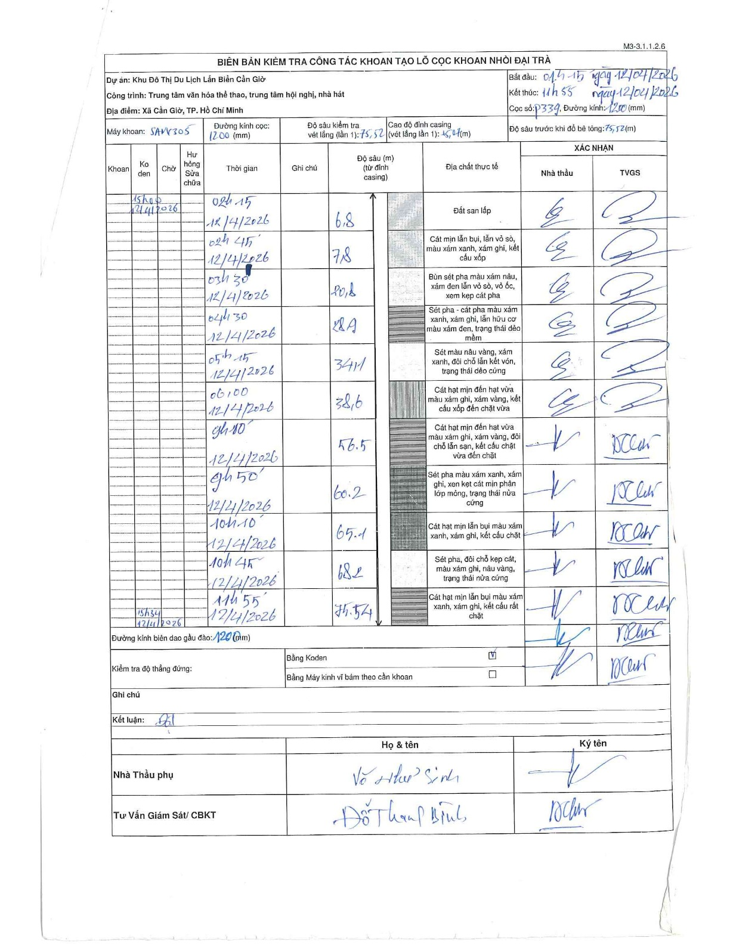
Dự án | Cần Giờ
Hạng mục | Trung tâm văn hóa thể thao, trung tâm hội nghị, nhà hát
Tên bộ phận | Hạng mục: Trung tâm văn hóa thể thao, trung tâm hội nghị, nhà hát
Số hiệu cọc | P339
Tên Máy khoan | SGCT-KCN0002
Đường kính | D1200
Bắt đầu thi công | 01:15 12/04/2026
Kết thúc thi công | 11:55 12/04/2026

Địa chất TT | Đường kính | Mô tả lớp thiết kế | Từ (h) | Đến (h) | Cao độ từ | Cao độ đến | T.Gian (h) | Dài (m) | V (m/h) | Ghi chú
Đất san lấp | D1200 | Đất san lấp | 01:15 12/04/2026 | 02:15 12/04/2026 | 0 | -6.8 | 1 | 6.8 | 6.8
2 | D1200 | Cát mịn lẫn bụi, lẫn vỏ sò, màu xám xanh, xám ghi, kết cấu xốp | 02:15 12/04/2026 | 02:45 12/04/2026 | -6.8 | -7.8 | 0.5 | 1 | 2
3 | D1200 | Bùn sét pha màu xám nâu, xám đen lẫn vỏ sò, vỏ ốc, xen kẹp cát pha | 02:45 12/04/2026 | 03:30 12/04/2026 | -7.8 | -20.8 | 0.75 | 13 | 17.33
4 | D1200 | Sét pha - cát pha màu xám xanh, xám ghi, lẫn hữu cơ màu xám đen, trạng thái dẻo mềm | 03:30 12/04/2026 | 04:30 12/04/2026 | -20.8 | -28.9 | 1 | 8.1 | 8.1
5 | D1200 | Sét màu nâu vàng, xám xanh, đôi chỗ lẫn kết vón, trạng thái dẻo cứng | 04:30 12/04/2026 | 05:15 12/04/2026 | -28.9 | -34.1 | 0.75 | 5.2 | 6.93
6 | D1200 | Cát hạt mịn đến hạt vừa màu xám ghi, xám vàng, kết cấu xốp đến chặt vừa | 05:15 12/04/2026 | 06:00 12/04/2026 | -34.1 | -38.6 | 0.75 | 4.5 | 6
7 | D1200 | Cát hạt mịn đến hạt vừa màu xám ghi, xám vàng, đôi chỗ lẫn sạn, kết cấu chặt vừa đến chặt | 06:00 12/04/2026 | 09:10 12/04/2026 | -38.6 | -56.5 | 3.17 | 17.9 | 5.65
8 | D1200 | Sét pha màu xám xanh, xám ghi, xen kẹp cát mịn phân lớp mỏng, trạng thái nửa cứng | 09:10 12/04/2026 | 09:50 12/04/2026 | -56.5 | -60.2 | 0.67 | 3.7 | 5.55
9 | D1200 | Cát hạt mịn lẫn bụi màu xám xanh, xám ghi, kết cấu chặt | 09:50 12/04/2026 | 10:10 12/04/2026 | -60.2 | -65.1 | 0.33 | 4.9 | 14.7
10 | D1200 | Sét pha, đôi chỗ kẹp cát, màu xám ghi, nâu vàng, trạng thái nửa cứng | 10:10 12/04/2026 | 10:45 12/04/2026 | -65.1 | -68.2 | 0.58 | 3.1 | 5.31
11 | D1200 | Cát hạt mịn lẫn bụi màu xám xanh, xám ghi, kết cấu rất chặt | 10:45 12/04/2026 | 11:55 12/04/2026 | -68.2 | -75.52 | 1.17 | 7.32 | 6.27

ẢNH BIÊN BẢN GỐC

